1
Школа | МКОУ Преображенская ООШ |  |  | Отд./корп | 65,47 |  |  | День | 2022-01-10

Прием пищи | Раздел | № рец. | Блюдо | Выход, г | Цена | Калорийность | Белки | Жиры | Углеводы
Завтрак | гор.блюдо | 54-6к-2020 | каша кукурузная молочная | 200 | 8.9 | 223.96 | 7.39 | 5.04 | 37.28
 | гор.напиток | 54-2гн-2020 | чай с сахаром витаминизированный | 200 | 2.8 | 56.3 | 0.2 | 0.1 | 14.5
 | хлеб | пром | хлеб пшеничный | 60 | 3.84 | 114.5 | 3.55 | 0.55 | 23.2

 |  |  |  |  | 15.54
Завтрак 2 | фрукты

Обед | закуска
 | 1 блюдо
 | 2 блюдо | 400 | сосиски | 100 | 37 | 232.1 | 10.34 | 21.03 | 0.36
 | гарнир | 54-1г-2020 | Макароны отварные | 125 | 3.75 | 168.3 | 4.42 | 4.6 | 27.31
 | напиток | 54-1хн-2020 | компот из изюма витаминизированный | 200 | 5.2 | 81 | 0.47 | 0 | 19.78
 | хлеб бел. |  | хлеб пшеничный | 60 | 3.84 | 114.5 | 3.55 | 0.55 | 23.2

 |  |  |  |  | 49.79
 |  |  |  |  | 65.33
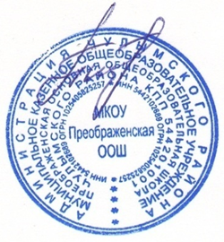

Директор МКОУ Преображенская ООШ ______________ Привалова Л.Л.

